Planilha 1
Dados iniciais

Tabela 1.1. Valores do balanço energético nacional (103 tep). Fonte: EPE, 2018
[Dados iniciais]
 | 1 | 2 | 3 | 4 | 5 | 6 | 7 | 8 | 9 | 10 | 11 | 12
 | Agropecuário | Mineração e pelotização | Alimentos e bebidas | Têxtil | Papel e celulose | Química | Cimento | Cerâmica | Ferro-gusa e aço | Ferro-ligas | Não-ferrosos e outros da metalurgia | Transporte rodoviário
Diesel | 6023 | 327 | 212 | 1 | 186 | 16 | 50 | 15 | 24 | 6 | 10 | 33568
Biodiesel | 604 | 33 | 21 | 0 | 19 | 2 | 5 | 1 | 2 | 1 | 1 | 3369
Total | 6627 | 360 | 233 | 1 | 205 | 18 | 55 | 16 | 26 | 7 | 11 | 36937

Tabela 1.2. Ponderação
[Cálculo de pesos - setores agregados]
 | 1 | 2 | 3 | 4 | 5 | 6 | 7 | 8 | 9 | 10 | 11 | 12
 | Agropecuário | Mineração e pelotização | Alimentos e bebidas | Têxtil | Papel e celulose | Química | Cimento | Cerâmica | Ferro-gusa e aço | Ferro-ligas | Não-ferrosos e outros da metalurgia | Transporte rodoviário
Diesel | 0.91 | 0.91 | 0.91 | 1.00 | 0.91 | 0.89 | 0.91 | 0.94 | 0.92 | 0.86 | 0.91 | 0.91
Biodiesel | 0.09 | 0.09 | 0.09 | 0.00 | 0.09 | 0.11 | 0.09 | 0.06 | 0.08 | 0.14 | 0.09 | 0.09
Total | 1.00 | 1.00 | 1.00 | 1.00 | 1.00 | 1.00 | 1.00 | 1.00 | 1.00 | 1.00 | 1.00 | 1.00

Conjunto de pesos

Tabela 1.3. Ponderação 2 (desagregação de vendas setoriais de diesel e biodiesel)
[Desagregação dos pesos baseada em similaridade setorial - informação utilizada na matriz PxS]
 | 1 | 1 | 1 | 1 | 1 | 1 | 1 | 1 | 1 | 1 | 1 | 1
 | 1 | 1 | 1 | 2 | 2 | 2 | 2 | 3 | 3 | 3 | 3 | 3
 | Agricultura, inclusive o apoio à agricultura e a pós-colheita | Pecuária, inclusive o apoio à pecuária | Produção florestal; pesca e aquicultura | Extração de carvão mineral e de minerais não-metálicos | Extração de petróleo e gás, inclusive as atividades de apoio | Extração de minério de ferro, inclusive beneficiamentos e a aglomeração | Extração de minerais metálicos não-ferrosos, inclusive beneficiamentos | Abate e produtos de carne, inclusive os produtos do laticínio e da pesca | Fabricação e refino de açúcar | Outros produtos alimentares | Fabricação de bebidas | Fabricação de produtos do fumo
Diesel | 0.91 | 0.91 | 0.91 | 0.91 | 0.91 | 0.91 | 0.91 | 0.91 | 0.91 | 0.91 | 0.91 | 0.91
Biodiesel | 0.09 | 0.09 | 0.09 | 0.09 | 0.09 | 0.09 | 0.09 | 0.09 | 0.09 | 0.09 | 0.09 | 0.09

CHECK | 0.00 | 0.00 | 0.00 | 0.00 | 0.00 | 0.00 | 0.00 | 0.00 | 0.00 | 0.00 | 0.00 | 0.00

Planilha 2
Dados iniciais

Tabela 2.1. Valores do balanço energético nacional (103 tep). Fonte: EPE, 2018
[Dados iniciais]
 | 1 | 2 | 3 | 4 | 5 | 6 | 7 | 8 | 9 | 10 | 11 | 12
 | Agropecuário | Mineração e pelotização | Alimentos e bebidas | Têxtil | Papel e celulose | Química | Cimento | Cerâmica | Ferro-gusa e aço | Ferro-ligas | Não-ferrosos e outros da metalurgia | Transporte rodoviário
Derivados de petróleo (total) | 6056 | 856 | 6944 | 38 | 510 | 8421 | 2605 | 446 | 8885 | 292 | 1329 | 55125
Derivados listados na MIP (óleo diesel, óleo combustível, gasolina, NAFTA, querosene) | 6035 | 413 | 286 | 13 | 440 | 6324 | 54 | 69 | 25 | 65 | 594 | 55125
Outros produtos derivados de petróleo (GLP, outras secundárias de petróleo, produtos não enegéticos de petróleo) | 21 | 397 | 6658 | 25 | 70 | 2097 | 2504 | 377 | 74 | 149 | 479 | 0
Coqueria (coque de carvão mineral, gás de cidade e de coqueria) | 0 | 45 | 0 | 0 | 0 | 0 | 47 | 0 | 8786 | 77 | 256 | 0

Tabela 2.2. Ponderação
[Cálculo de pesos - setores agregados]
 | 1 | 2 | 3 | 4 | 5 | 6 | 7 | 8 | 9 | 10 | 11 | 12
 | Agropecuário | Mineração e pelotização | Alimentos e bebidas | Têxtil | Papel e celulose | Química | Cimento | Cerâmica | Ferro-gusa e aço | Ferro-ligas | Não-ferrosos e outros da metalurgia | Transporte rodoviário
Outros produtos do refino do petróleo | 1.00 | 0.90 | 1.00 | 1.00 | 1.00 | 1.00 | 0.98 | 1.00 | 0.01 | 0.66 | 0.65 | 0.95
Coqueria | 0.00 | 0.10 | 0.00 | 0.00 | 0.00 | 0.00 | 0.02 | 0.00 | 0.99 | 0.34 | 0.35 | 0.05
Total | 1.00 | 1.00 | 1.00 | 1.00 | 1.00 | 1.00 | 1.00 | 1.00 | 1.00 | 1.00 | 1.00 | 1.00

Conjunto de pesos

Tabela 2.3. Ponderação (desagregação de vendas setoriais de outros produtos de refino de petróleo e coqueria)
[Desagregação dos pesos baseada em similaridade setorial - informação utilizada na matriz PxS]
 | 1 | 1 | 1 | 1 | 1 | 1 | 1 | 1 | 1 | 1 | 1 | 1
 | 1 | 1 | 1 | 2 | 2 | 2 | 2 | 3 | 3 | 3 | 3 | 3
 | Agricultura, inclusive o apoio à agricultura e a pós-colheita | Pecuária, inclusive o apoio à pecuária | Produção florestal; pesca e aquicultura | Extração de carvão mineral e de minerais não-metálicos | Extração de petróleo e gás, inclusive as atividades de apoio | Extração de minério de ferro, inclusive beneficiamentos e a aglomeração | Extração de minerais metálicos não-ferrosos, inclusive beneficiamentos | Abate e produtos de carne, inclusive os produtos do laticínio e da pesca | Fabricação e refino de açúcar | Outros produtos alimentares | Fabricação de bebidas | Fabricação de produtos do fumo
Outros produtos do refino do petróleo | 1.00 | 1.00 | 1.00 | 0.90 | 0.90 | 0.90 | 0.90 | 1.00 | 1.00 | 1.00 | 1.00 | 1.00
Coqueria | 0.00 | 0.00 | 0.00 | 0.10 | 0.10 | 0.10 | 0.10 | 0.00 | 0.00 | 0.00 | 0.00 | 0.00

CHECK | 0.00 | 0.00 | 0.00 | 0.00 | 0.00 | 0.00 | 0.00 | 0.00 | 0.00 | 0.00 | 0.00 | 0.00

Planilha 3
Dados iniciais

Tabela 3.1. Valores do balanço energético nacional (103 tep). Fonte: EPE, 2018
[Dados iniciais]
 | 1 | 2 | 3 | 4 | 5 | 6 | 7 | 8 | 9 | 10 | 11 | 12
 | Agropecuário | Mineração e pelotização | Alimentos e bebidas | Têxtil | Papel e celulose | Química | Cimento | Cerâmica | Ferro-gusa e aço | Ferro-ligas | Não-ferrosos e outros da metalurgia | Transporte rodoviário
Eletricidade | 2616 | 1136 | 2228 | 550 | 2058 | 1949 | 506 | 318 | 1653 | 529 | 2139 | 0
Gás Natural | 0 | 435 | 883 | 231 | 969 | 2422 | 4 | 1242 | 1171 | 3 | 416 | 1946
Total | 2616 | 1571 | 3111 | 780 | 3027 | 4371 | 510 | 1561 | 2824 | 531 | 2555 | 1946

Tabela 3.2. Valores de micro e minigeração distribuída (MW). Fonte: EPE, 2018
...
Tabela 3.4. Ponderação
[Cálculo de pesos - setores agregados]
 | 1 | 2 | 3 | 4 | 5 | 6 | 7 | 8 | 9 | 10 | 11 | 12
 | Agropecuário | Mineração e pelotização | Alimentos e bebidas | Têxtil | Papel e celulose | Química | Cimento | Cerâmica | Ferro-gusa e aço | Ferro-ligas | Não-ferrosos e outros da metalurgia | Transporte rodoviário
Eletricidade | 1.00 | 0.72 | 0.72 | 0.70 | 0.68 | 0.45 | 0.99 | 0.20 | 0.59 | 1.00 | 0.84 | 0.00
Gás Natural | 0.00 | 0.28 | 0.28 | 0.30 | 0.32 | 0.55 | 0.01 | 0.80 | 0.41 | 0.00 | 0.16 | 1.00
Total | 1.00 | 1.00 | 1.00 | 1.00 | 1.00 | 1.00 | 1.00 | 1.00 | 1.00 | 1.00 | 1.00 | 1.00

Conjunto de pesos

Tabela 3.5. Ponderação (desagregação de vendas setoriais de eletricidade e gás natural)
[Desagregação baseada em similaridade setorial]
 | 1 | 1 | 1 | 1 | 1 | 1 | 1 | 1 | 1 | 1 | 1 | 1
 | 1 | 1 | 1 | 2 | 2 | 2 | 2 | 3 | 3 | 3 | 3 | 3
 | Agricultura, inclusive o apoio à agricultura e a pós-colheita | Pecuária, inclusive o apoio à pecuária | Produção florestal; pesca e aquicultura | Extração de carvão mineral e de minerais não-metálicos | Extração de petróleo e gás, inclusive as atividades de apoio | Extração de minério de ferro, inclusive beneficiamentos e a aglomeração | Extração de minerais metálicos não-ferrosos, inclusive beneficiamentos | Abate e produtos de carne, inclusive os produtos do laticínio e da pesca | Fabricação e refino de açúcar | Outros produtos alimentares | Fabricação de bebidas | Fabricação de produtos do fumo
Eletricidade | 1.00 | 1.00 | 1.00 | 0.72 | 0.72 | 0.72 | 0.72 | 0.72 | 0.72 | 0.72 | 0.72 | 0.72
Gás Natural | 0.00 | 0.00 | 0.00 | 0.28 | 0.28 | 0.28 | 0.28 | 0.28 | 0.28 | 0.28 | 0.28 | 0.28

CHECK | 0.00 | 0.00 | 0.00 | 0.00 | 0.00 | 0.00 | 0.00 | 0.00 | 0.00 | 0.00 | 0.00 | 0.00
...

Planilha 4
Dados iniciais

Tabela 4.1. Desagregação de vendas setoriais de transporte de carga e transporte de carga dutoviário - gás natural. Fonte: Baseado em informações da CNT e ANP
[Dedução de 1% da venda de transporte para o setor de energia e gás natural, hipótese a partir de leitura de relatórios]
 | 0 | 0 | 0 | 0 | 0 | 0 | 0 | 0 | 0 | 0 | 0 | 0
 | Agricultura, inclusive o apoio à agricultura e a pós-colheita | Pecuária, inclusive o apoio à pecuária | Produção florestal; pesca e aquicultura | Extração de carvão mineral e de minerais não-metálicos | Extração de petróleo e gás, inclusive as atividades de apoio | Extração de minério de ferro, inclusive beneficiamentos e a aglomeração | Extração de minerais metálicos não-ferrosos, inclusive beneficiamentos | Abate e produtos de carne, inclusive os produtos do laticínio e da pesca | Fabricação e refino de açúcar | Outros produtos alimentares | Fabricação de bebidas | Fabricação de produtos do fumo
Transporte dutoviário (gás natural) | 0.00 | 0.00 | 0.00 | 0.00 | 0.00 | 0.00 | 0.00 | 0.00 | 0.00 | 0.00 | 0.00 | 0.00

Conjunto de pesos

Tabela 4.2. Ponderação
 | Agricultura, inclusive o apoio à agricultura e a pós-colheita | Pecuária, inclusive o apoio à pecuária | Produção florestal; pesca e aquicultura | Extração de carvão mineral e de minerais não-metálicos | Extração de petróleo e gás, inclusive as atividades de apoio | Extração de minério de ferro, inclusive beneficiamentos e a aglomeração | Extração de minerais metálicos não-ferrosos, inclusive beneficiamentos | Abate e produtos de carne, inclusive os produtos do laticínio e da pesca | Fabricação e refino de açúcar | Outros produtos alimentares | Fabricação de bebidas | Fabricação de produtos do fumo
Transporte terrestre | 1.00 | 1.00 | 1.00 | 1.00 | 1.00 | 1.00 | 1.00 | 1.00 | 1.00 | 1.00 | 1.00 | 1.00
Transporte dutoviário (gás natural) | 0.00 | 0.00 | 0.00 | 0.00 | 0.00 | 0.00 | 0.00 | 0.00 | 0.00 | 0.00 | 0.00 | 0.00

CHECK | 0.00 | 0.00 | 0.00 | 0.00 | 0.00 | 0.00 | 0.00 | 0.00 | 0.00 | 0.00 | 0.00 | 0.00

Planilha 5
Dados iniciais

Tabela 5.1. Valores da estrutura de custos dos setores de fabricação de derivados de petróleo e coqueiras. Fonte: PIA (IBGE), 2015.

 | Divisões, grupos e classes de atividades |  | Custos e despesas |  |  |  |  |  | Custos e despesas
 |  |  |  |  | Compras |  | Estoques de produtos acabados e em elaboração |  | Estoques de matérias-primas e mercadorias para revenda |  | Custos diretos da produção
Códigos da CNAE 2.0 |  | Número de empresas ativas | Total | Gastos de pessoal | Matérias-primas,materiais auxiliares e componentes | Mercadorias adquiridas para revenda | Em 31.12.2012 | Em 31.12.2013 | Em 31.12.2012 | Em 31.12.2013 | Total | Consumo de combustíveis usados para acionar maquinaria
19.1 | Coquerias ......................................................................................................................... | 5 | 214453 | 67368 | 93572 | 12453 | 3386 | 4503 | 22643 | 29714 | 11928 | 5658
19.10 | Coquerias....................................................................................................................... | 5 | 214453 | 67368 | 93572 | 12453 | 3386 | 4503 | 22643 | 29714 | 11928 | 5658
19.2 | Fabricação de produtos derivados do petróleo................................................................. | 51 | 369680820 | 24657956 | 24511711 | 48073841 | 9505564 | 7235289 | 12253319 | 13861418 | 27564686 | 6074003
19.21 | Fabricação de produtos do refino de petróleo...................................................... | 11 | 362932976 | 24007842 | 20496040 | 47981942 | 9176158 | 6867415 | 11850071 | 13415964 | 27361236 | 6049957
19.22 | Fabricação de produtos derivados do
 | petróleo, exceto produtos do refino...................................................................... | 40 | 6747844 | 650114 | 4015671 | 91899 | 329406 | 367874 | 403248 | 445454 | 203450 | 24046

 |  |  |  | 0.003 | 0.004 | 0.000 |  |  |  |  |  | 0.001
 |  |  |  | 0.997 | 0.996 | 1.000 |  |  |  |  |  | 0.999

Conjunto de pesos

Tabela 5.2. Ponderação (desagregação de compras setoriais de derivados de petróleo, biodiesel e coquerias)
[Associou-se manualmente as participações para divisão de derivados de petróleo e coquerias - similaridade setorial]
 |  | Derivados de petróleo | Biodiesel | Coquerias |  | CHECK
0 | Arroz, trigo e outros cereais | 0.00 | 0.00 | 0.00 |  | 0.00
0 | Milho em grão | 0.00 | 0.00 | 0.00 |  | 0.00
0 | Algodão herbáceo, outras fibras da lav. temporária | 0.00 | 0.00 | 0.00 |  | 0.00
0 | Cana-de-açúcar | 0.00 | 0.00 | 0.00 |  | 0.00
0 | Soja em grão | 0.00 | 0.00 | 0.00 |  | 0.00
0 | Outros produtos e serviços da lavoura temporária | 0.00 | 0.00 | 0.00 |  | 0.00
0 | Laranja | 0.00 | 0.00 | 0.00 |  | 0.00
...

Planilha 6
Dados iniciais
Conjunto de pesos

Tabela 6.1. Vetor de compra de insumos intermediários pelos setores eletricidade e gás natural da economia EUA. Fonte: MIP-EUA (2012) |  |  |  |  | Tabela 6.2. Ponderação (desagregação de compras setoriais de geração e transmissão de energia e gás natural)
 |  |  |  |  | [Associou-se manualmente os pesos - similaridade setorial]
Sectors [Millions of dollars] | Electric power generation, transmission, and distribution | Natural gas distribution | Electric power generation, transmission, and distribution | Natural gas distribution |  |  | Energia | Gás Natural | Geração centralizada de energia elétrica | Geração distribuída de energia elétrica | Transmissão | Geração centralizada de energia elétrica | Geração distribuída de energia elétrica | Transmissão | Gás Natural | CHECK
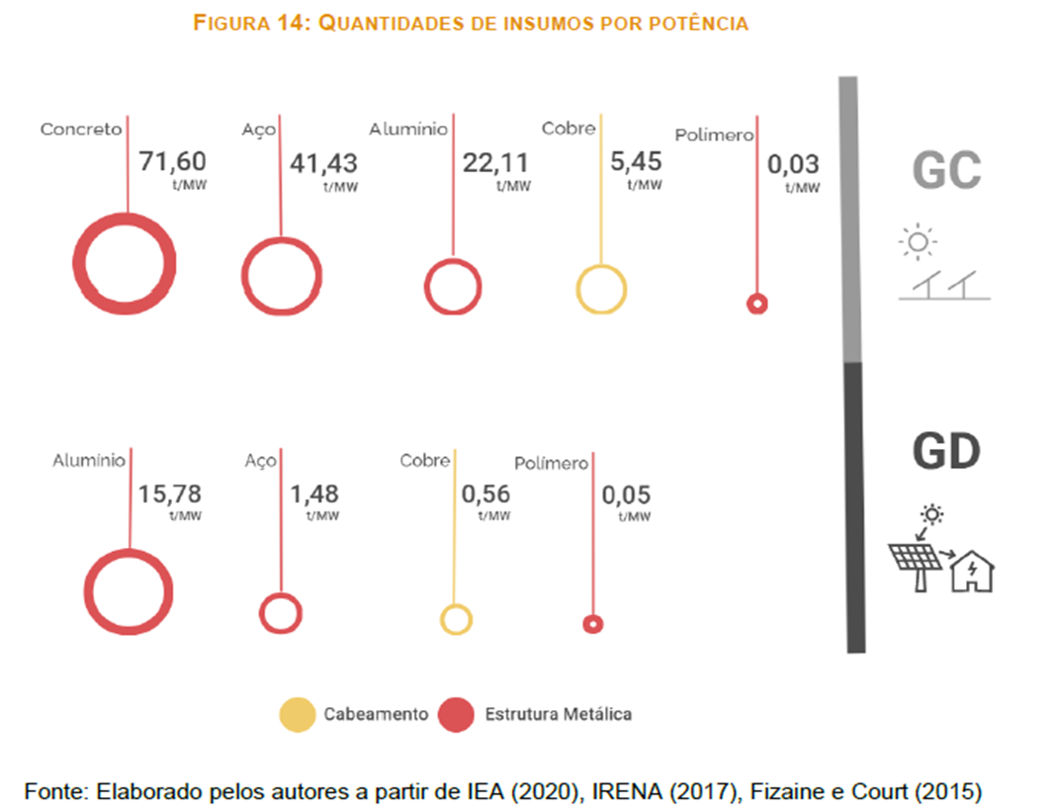
Oilseed farming | 0.12 | 0.04 | 0.76 | 0.24 | 0 | Arroz, trigo e outros cereais | 0.00 | 0.00 | 0.00 | 0.00 | 0.00 | 0.00 | 0.00 | 0.00 | 0.00 | 0.00
Grain farming | 0.25 | 0.08 | 0.76 | 0.24 | 0 | Milho em grão | 0.00 | 0.00 | 0.00 | 0.00 | 0.00 | 0.00 | 0.00 | 0.00 | 0.00 | 0.00
Vegetable and melon farming | 0.09 | 0.03 | 0.76 | 0.24 | 0 | Algodão herbáceo, outras fibras da lav. temporária | 0.00 | 0.00 | 0.00 | 0.00 | 0.00 | 0.00 | 0.00 | 0.00 | 0.00 | 0.00
Fruit and tree nut farming | 0.09 | 0.03 | 0.76 | 0.24 | 0 | Cana-de-açúcar | 0.00 | 0.00 | 0.00 | 0.00 | 0.00 | 0.00 | 0.00 | 0.00 | 0.00 | 0.00
Greenhouse, nursery, and floriculture production | 0.09 | 0.03 | 0.76 | 0.24 | 0 | Soja em grão | 0.00 | 0.00 | 0.00 | 0.00 | 0.00 | 0.00 | 0.00 | 0.00 | 0.00 | 0.00
Other crop farming | 0.10 | 0.03 | 0.76 | 0.24 | 0 | Outros produtos e serviços da lavoura temporária | 0.00 | 0.00 | 0.00 | 0.00 | 0.00 | 0.00 | 0.00 | 0.00 | 0.00 | 0.00
Dairy cattle and milk production | 0.17 | 0.06 | 0.76 | 0.24 | 0 | Laranja | 0.00 | 0.00 | 0.00 | 0.00 | 0.00 | 0.00 | 0.00 | 0.00 | 0.00 | 0.00
 |  |  | 0.76 | 0.24 | 0 | Café em grão | 0.00 | 0.00
 |  |  | 0.76 | 0.24 | 0 | Outros produtos da lavoura permanente | 0.00 | 0.00
 |  |  | 0.76 | 0.24 | 0 | Bovinos e outros animais vivos, prods. animal, caça e serv. | 0.00 | 0.00
 |  |  | 0.00 | 0.00 | 0 | Leite de vaca e de outros animais | 0.00 | 0.00
 |  |  | 0.00 | 0.00 | 0 | Suínos | 0.00 | 0.00
 |  |  | 0.00 | 0.00 | 0 | Aves e ovos | 0.00 | 0.00
 |  |  | 0.43 | 0.57 | 0 | Produtos da exploração florestal e da silvicultura | 0.00 | 0.00
 |  |  | 1.00 | 0.00 | 0 | Pesca e aquicultura (peixe, crustáceos e moluscos) | 0.00 | 0.00
 |  |  | 0.87 | 0.13 | 1 | Carvão mineral | 1.00 | 0.00
 |  |  | 0.88 | 0.12 | 0 | Minerais não-metálicos | 0.00 | 0.00
 |  |  | 1.00 | 0.00 | 1 | Petróleo, gás natural e serviços de apoio | 0.43 | 0.57
 |  |  | 1.00 | 0.00 | 0 | Minério de ferro | 0.00 | 0.00
 |  |  | 0.44 | 0.56 | 0 | Minerais metálicos não-ferrosos | 0.00 | 0.00
 |  |  | 0.57 | 0.43 | 0 | Carne de bovinos e outros prod. de carne | 0.00 | 0.00
 |  |  | 0.94 | 0.06 | 0 | Carne de suíno | 0.00 | 0.00
 |  |  | 0.91 | 0.09 | 0 | Carne de aves | 0.00 | 0.00
 |  |  | 0.99 | 0.01 | 0 | Pescado industrializado | 0.00 | 0.00
 |  |  | 0.00 | 0.00 | 0 | Leite resfriado, esterilizado e pasteurizado | 0.00 | 0.00
 |  |  | 0.00 | 0.00 | 0 | Outros produtos do laticínio | 0.00 | 0.00
 |  |  | 0.95 | 0.05 | 0 | Açúcar | 0.00 | 0.00
 |  |  | 0.00 | 0.00 | 0 | Conservas de frutas, legumes, outros vegetais e sucos de frutas | 0.00 | 0.00
 |  |  | 0.00 | 0.00 | 0 | Óleos e gorduras vegetais e animais | 0.00 | 0.00
 |  |  | 0.00 | 0.00 | 0 | Café beneficiado | 0.00 | 0.00
 |  |  | 0.00 | 0.00 | 0 | Arroz beneficiado e produtos derivados do arroz | 0.00 | 0.00
 |  |  | 0.00 | 0.00 | 0 | Produtos derivados do trigo, mandioca ou milho | 0.00 | 0.00
 |  |  | 0.00 | 0.00 | 0 | Rações balanceadas para animais | 0.00 | 0.00
 |  |  | 0.00 | 0.00 | 0 | Outros produtos alimentares | 0.00 | 0.00
 |  |  | 0.00 | 0.00 | 0 | Bebidas | 0.00 | 0.00
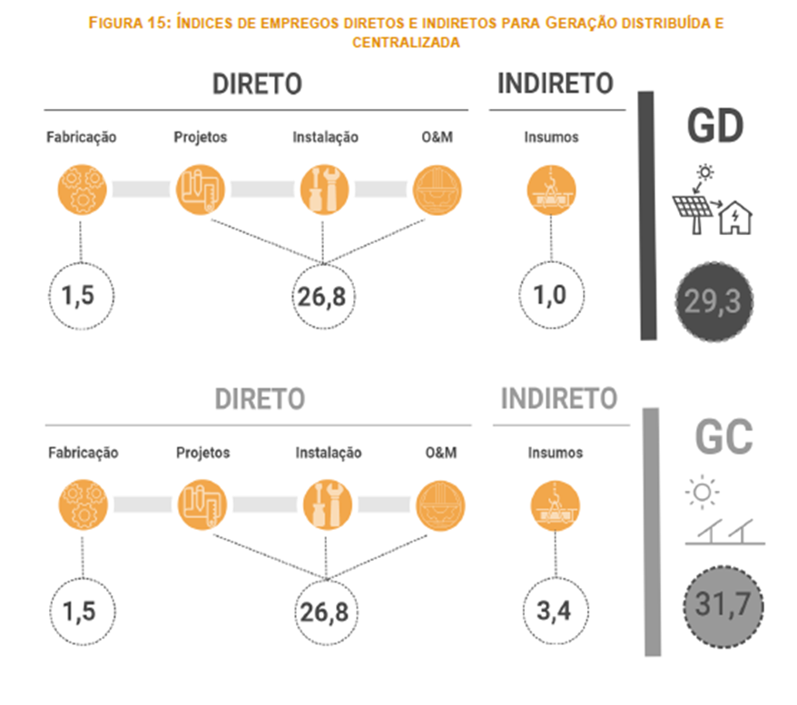
 |  |  | 0.00 | 0.00 | 0 | Produtos do fumo | 0.00 | 0.00
 |  |  | 0.88 | 0.12 | 0 | Fios e fibras têxteis beneficiadas | 0.00 | 0.00
 |  |  | 0.90 | 0.10 | 0 | Tecidos | 0.00 | 0.00
 |  |  | 0.93 | 0.07 | 1 | Art. têxteis de uso doméstico e outros têxteis | 0.49 | 0.51
 |  |  | 0.93 | 0.07 | 1 | Artigos do vestuário e acessórios | 0.49 | 0.51
 |  |  | 0.71 | 0.29 | 1 | Calçados e artefatos de couro | 0.49 | 0.51
 |  |  | 0.91 | 0.09 | 1 | Produtos de madeira, exclusive móveis | 0.93 | 0.07
 |  |  | 0.97 | 0.03 | 0 | Celulose | 0.00 | 0.00
 |  |  | 0.97 | 0.03 | 1 | Papel, papelão, embalagens e artefatos de papel | 0.95 | 0.05
 |  |  | 1.00 | 0.00 | 1 | Serviços de impressão e reprodução | 0.80 | 0.20
 |  |  | 1.00 | 0.00 | 0 | Combustíveis para aviação | 0.00 | 0.00
 |  |  | 0.99 | 0.01 | 1 | Gasoálcool | 0.99 | 0.01
 |  |  | 0.94 | 0.06 | 0 | Naftas para petroquímica | 0.00 | 0.00
 |  |  | 0.98 | 0.02 | 1 | Óleo combustível | 0.99 | 0.01
 |  |  | 0.99 | 0.01 | 1 | Diesel | 0.99 | 0.01
 |  |  | 0.88 | 0.12 | 0 | Biodiesel | 0.00 | 0.00
 |  |  | 0.99 | 0.01 | 1 | Outros produtos do refino do petróleo | 0.99 | 0.01
 |  |  | 0.97 | 0.03 | 1 | Coqueria | 0.99 | 0.01
 |  |  | 0.13 | 0.87 | 1 | Etanol e outros biocombustíveis | 0.99 | 0.01
 |  |  | 0.93 | 0.07 | 1 | Produtos químicos inorgânicos | 1.00 | 0.00
 |  |  | 0.99 | 0.01 | 0 | Adubos e fertilizantes | 0.00 | 0.00
 |  |  | 0.95 | 0.05 | 1 | Produtos químicos orgânicos | 1.00 | 0.00
 |  |  | 0.98 | 0.02 | 0 | Resinas,elastômeros e fibras artif. e sintéticas | 0.00 | 0.00
 |  |  | 0.66 | 0.34 | 0 | Defensivos agrícolas e desinfestantes domissanitários | 0.00 | 0.00
 |  |  | 1.00 | 0.00 | 1 | Produtos químicos diversos | 1.00 | 0.00
 |  |  | 0.71 | 0.29 | 1 | Tintas, vernizes, esmaltes e lacas | 1.00 | 0.00
 |  |  | 0.87 | 0.13 | 1 | Perfumaria, sabões e artigos de limpeza | 1.00 | 0.00
 |  |  | 0.97 | 0.03 | 0 | Produtos farmacêuticos | 0.00 | 0.00
 |  |  | 0.08 | 0.92 | 0 | Artigos de borracha | 0.00 | 0.00
 |  |  | 0.63 | 0.37 | 1 | Artigos de plástico | 1.00 | 0.00
 |  |  | 0.99 | 0.01 | 1 | Cimento | 0.97 | 0.03
 |  |  | 0.65 | 0.35 | 1 | Artefatos de cimento, gesso e semelhantes | 1.00 | 0.00
 |  |  | 0.30 | 0.70 | 1 | Vidros, cerâmicos e outros prod. de minerais não-metálicos | 0.91 | 0.09
 |  |  | 1.00 | 0.00 | 0 | Ferro-gusa e ferroligas | 0.00 | 0.00
 |  |  | 0.47 | 0.53 | 1 | Semi-acabacados, laminados planos, longos e tubos de aço | 0.95 | 0.05
 |  |  | 0.31 | 0.69 | 1 | Produtos da metalurgia de metais não-ferrosos | 1.00 | 0.00
 |  |  | 0.92 | 0.08 | 0 | Peças fundidas de aço e de metais não ferrosos | 0.00 | 0.00
 |  |  | 0.22 | 0.78 | 1 | Produtos de metal, excl. máquinas e equipamentos | 0.97 | 0.03
 |  |  | 0.98 | 0.02 | 1 | Componentes eletrônicos | 0.87 | 0.13
 |  |  | 0.96 | 0.04 | 1 | Máquinas para escritório e equip. de informática | 0.87 | 0.13
 |  |  | 1.00 | 0.00 | 0 | Material eletrônico e equip. de comunicações | 0.00 | 0.00
 |  |  | 0.71 | 0.29 | 1 | Equip. de medida, teste e controle, ópticos e eletromédicos | 0.87 | 0.13
 |  |  | 0.01 | 0.99 | 1 | Máquinas, aparelhos e materiais elétricos | 0.87 | 0.13
 |  |  | 0.87 | 0.13 | 0 | Eletrodomésticos | 0.00 | 0.00
...

